Sheet1
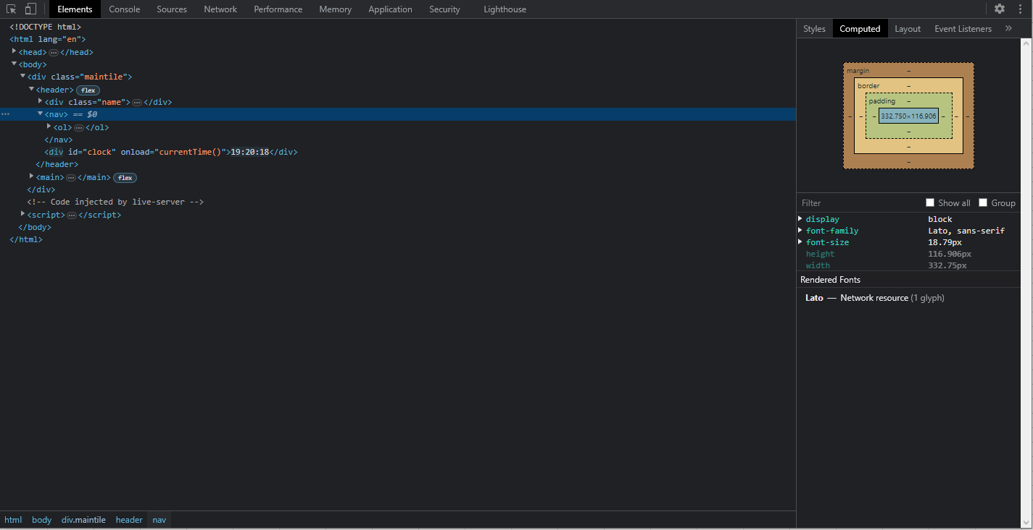
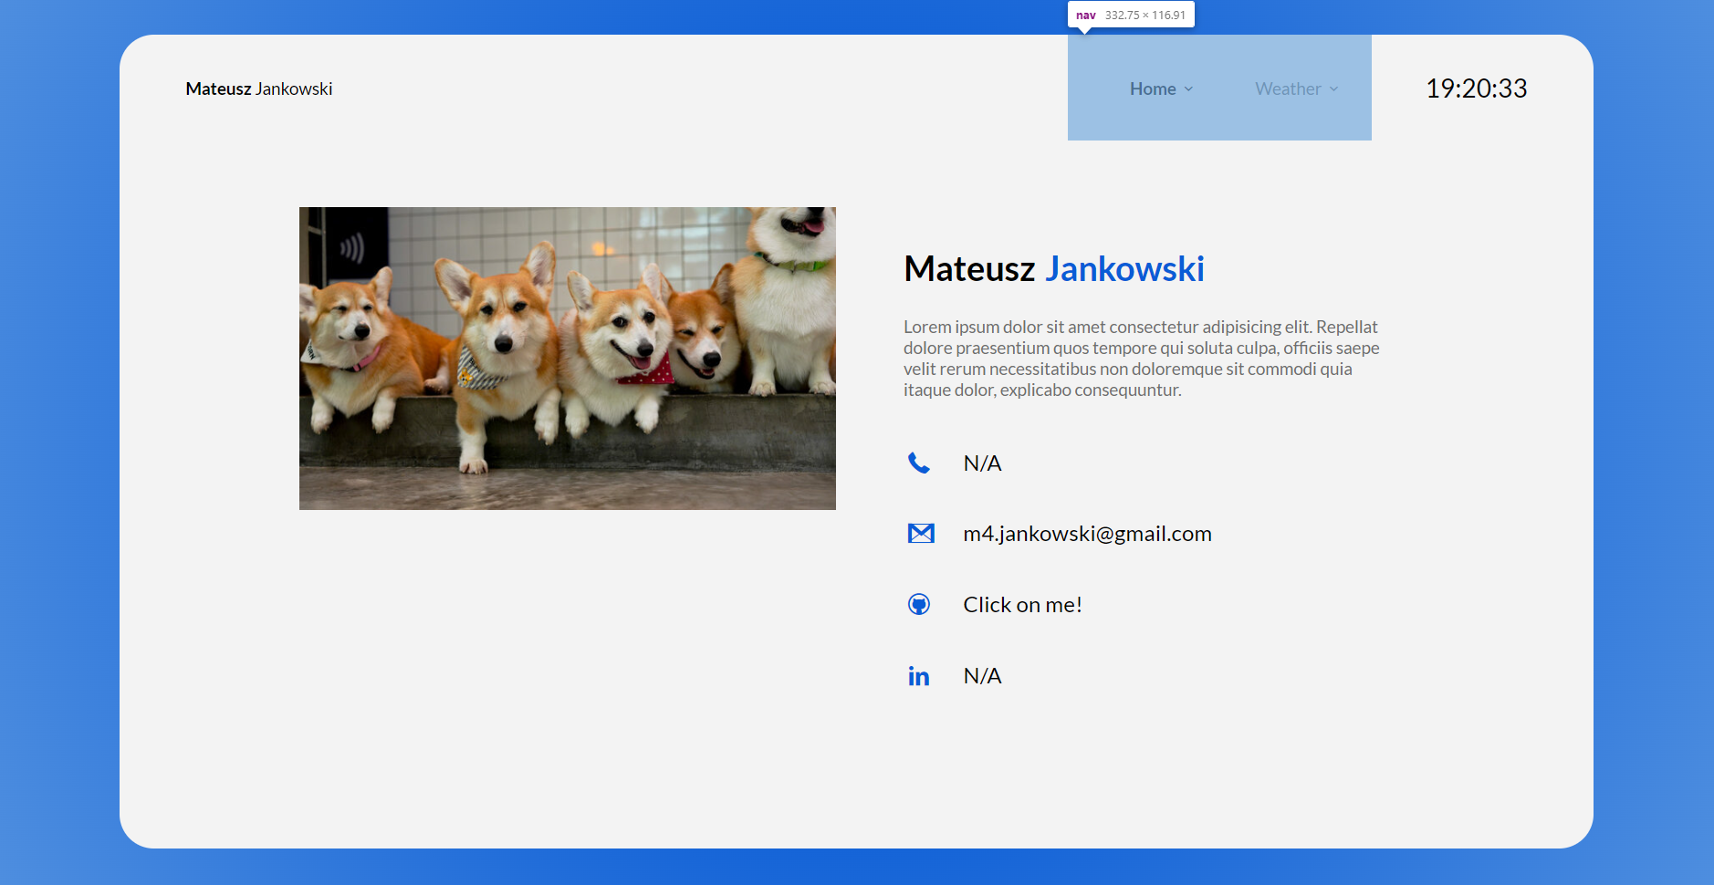
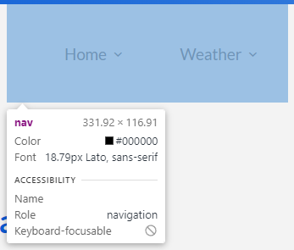
Numer | 8
Wykonawca testu | Mateusz Jankowski
Data wykonania
Rodzaj testu | Test interfejsu
Nazwa testu | Test sprawdzający rozmiar paska nawigacyjnego
Priorytet | Niski
Podstawa testu | Wymagania klienta
Opis | Klient chce, aby za imieniem oraz nazwiskiem znajdował się pasek nawigacyjny o konkretnym rozmiarze z przyciskami do innych interfejsów.

Oczekiwany rezultat | Pasek nawigacyjny ma mieć szerokość wynoszącą [332px] i wysokość [116px].

Otrzymany rezultat | Zgodny z oczekiwanymi rezultatami.

Załączniki | Zrzuty ekranu.

